1.1
voltar à página inicial |  |  |  | 1 - CLAREZA DO CONTEÚDO
 | S | N | NA
 | x |  |  | 1.1 O sítio Web apresenta um resumo breve do seu propósito, visível sem se fazer scroll
 |  |  |  | Num primeiro vislumbre do sítio Web deve ser visível uma breve definição do seu propósito que dê a indicação ao utilizador de que sítio Web se trata e quais são as tarefas que se podem levar a efeito.

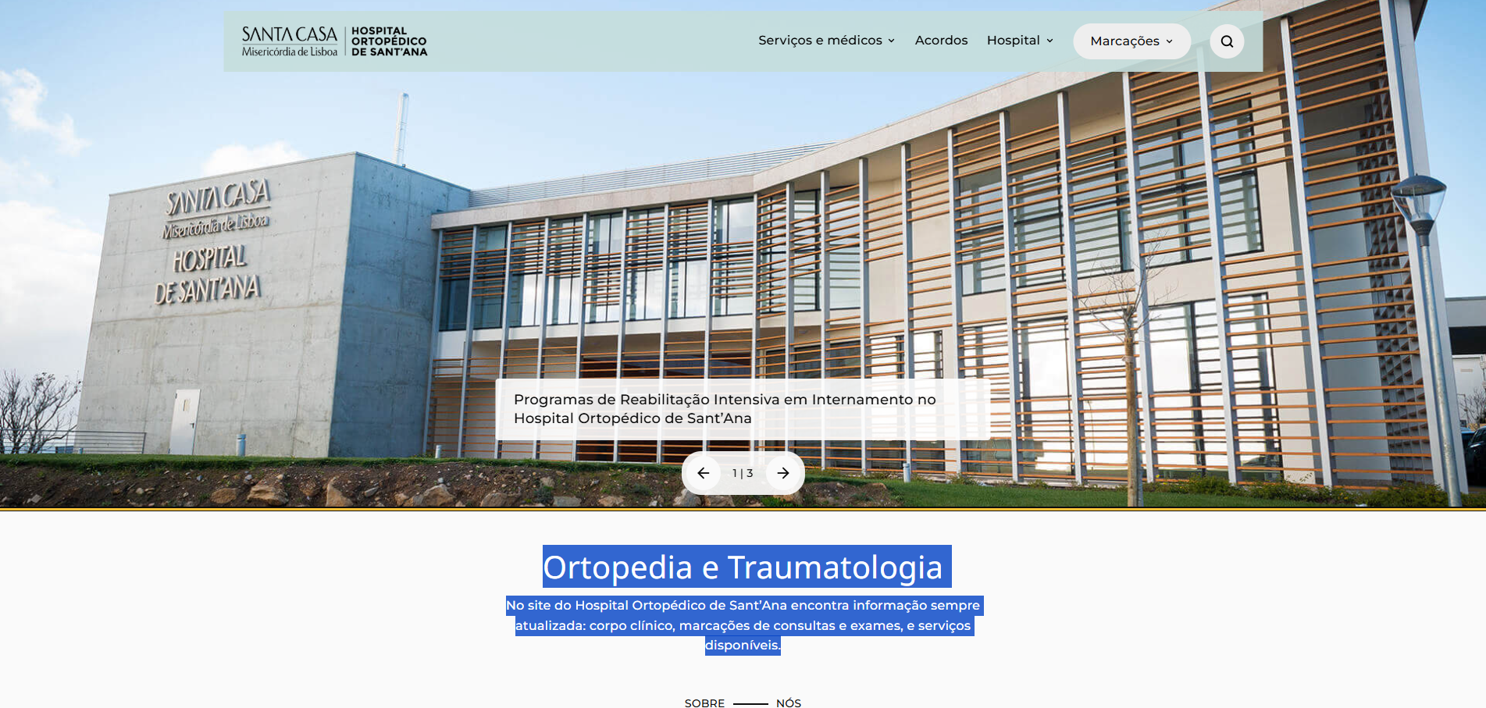
 | Listagem de evidências
 |  |  |  |  | Notas:
 |  |  |  |  | A homepage apresenta sem scroll o h1 com a área clínica e um parágrafo curto que descreve o propósito do site e indica as tarefas principais (corpo clínico, marcações, serviços).

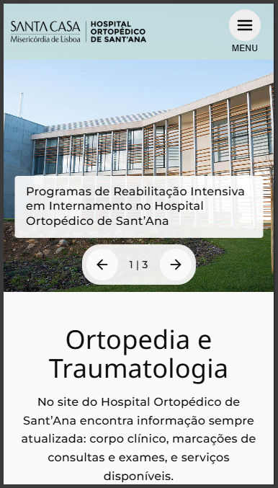

1.2
voltar à página inicial |  |  |  | 1 - CLAREZA DO CONTEÚDO
 | S | N | NA
 | x |  |  | 1.2 Os termos mais complexos têm uma definição agregada
 |  |  |  | Quando são usados termos complexos ou técnicos que não sejam de uso corrente, estes devem ter agregada uma definição. Todos os termos definidos desta forma devem fazer parte de um glossário disponível no sítio Web.

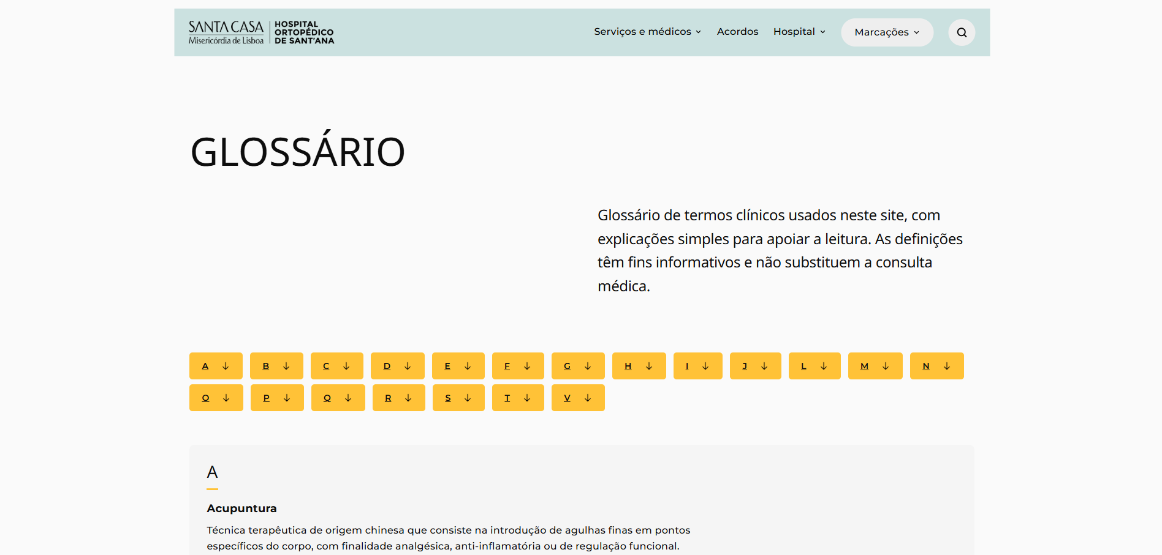
 | Listagem de evidências
 |  |  |  |  | Notas:
 |  |  |  |  | O site disponibiliza uma página de glossário com termos clínicos definidos, acessível a partir do rodapé presente em todas as páginas.

1.3
voltar à página inicial |  |  |  | 1 - CLAREZA DO CONTEÚDO
 | S | N | NA
 | x |  |  | 1.3 Cada bloco de conteúdo contém a sua data de atualização
 |  |  |  | Cada bloco de conteúdo isolado ou conjunto de blocos de conteúdo relacionado deverá ter a data da sua atualização associada, expressa num tamanho de letra 2 pontos abaixo ao do corpo do texto, com contraste mais reduzido mas nunca inferior a 4,5:1.

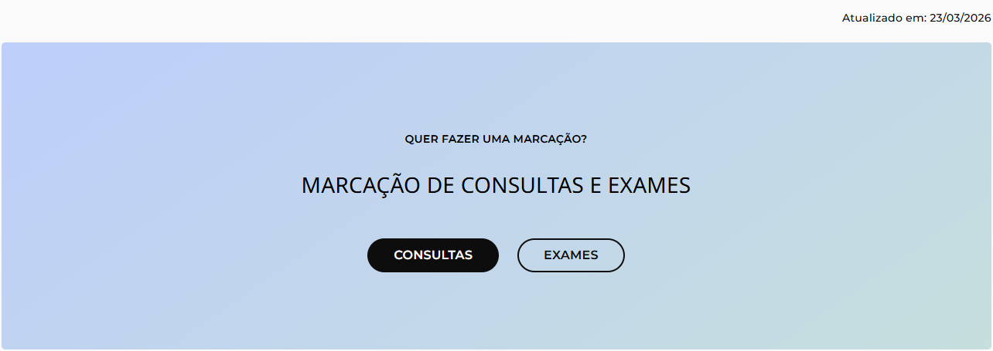
 | Listagem de evidências
 |  |  |  |  | Notas:
 |  |  |  |  | Em singles e páginas interiores, é apresentada a linha "Atualizado em DD/MM/AAAA" imediatamente acima do rodapé, num tamanho de letra menor que o corpo do texto. A homepage está excluída.

1.4
voltar à página inicial |  |  |  | 1 - CLAREZA DO CONTEÚDO
 | S | N | NA
 | x |  |  | 1.4 A informação sobre a entidade responsável pelo conteúdo está em todas as páginas
 |  |  |  | A identificação da entidade responsável pelos conteúdos produzidos, incluindo uma hiperligação para a página de contactos deverá constar do rodapé de todas as páginas.

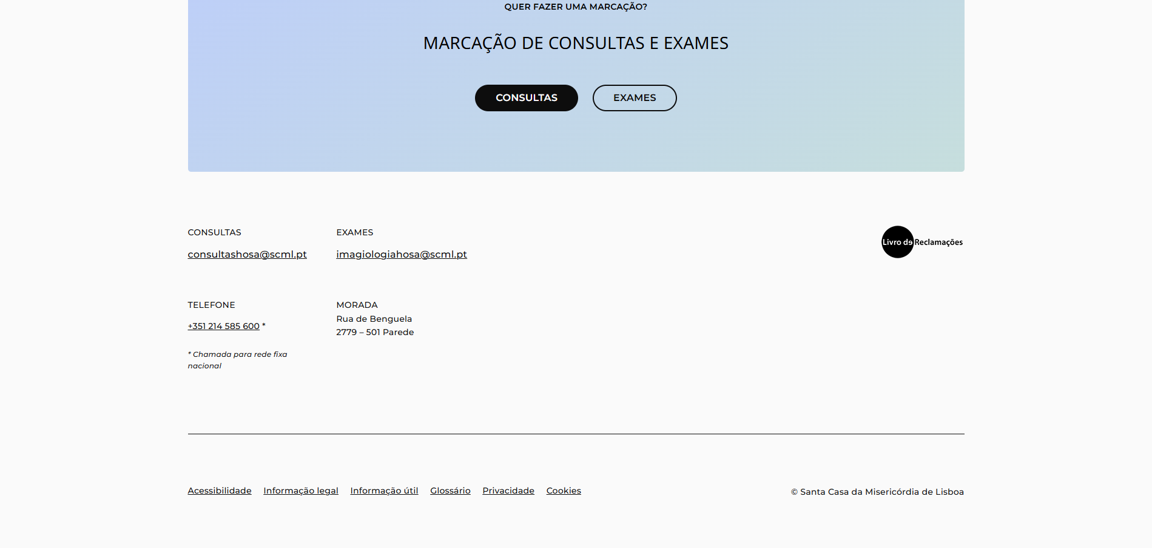
 | Listagem de evidências
 |  |  |  |  | Notas:
 |  |  |  |  | A entidade responsável está identificada no copyright e os dados de contacto (telefone, email, morada) estão no próprio rodapé em todas as páginas, sem necessidade de página dedicada.

2.3
voltar à página inicial |  |  |  | 2 - USABILIDADE DO CONTEÚDO
 | S | N | NA
 | x |  |  | 2.3 Blocos e linhas de texto com largura não superior a 100 caracteres
 |  |  |  | Para manter o conforto de leitura, os blocos ou linhas de texto não deverão ter mais de 100 caracteres de largura. Os 80 caracteres correspondem à dimensão que se apresenta nos estudos como a mais confortável para os utilizadores.

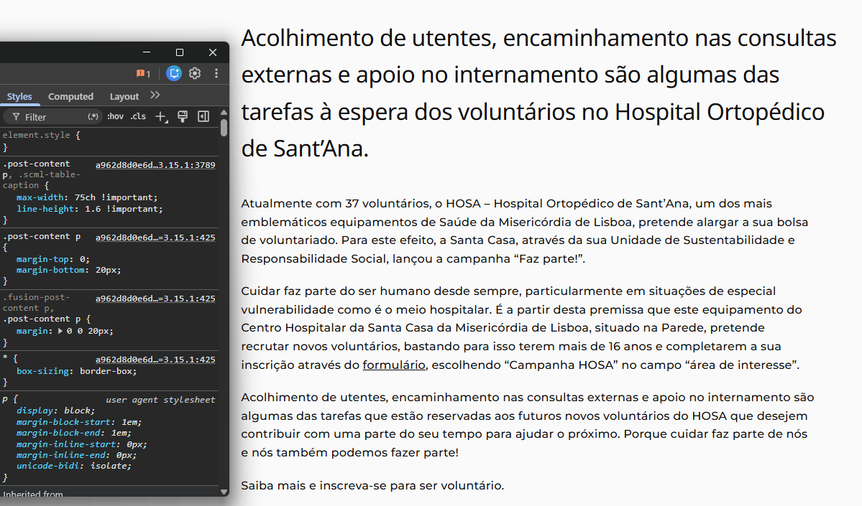
 | Listagem de evidências
 |  |  |  |  | Notas:
 |  |  |  |  | Blocos de texto do site com max-width: 75ch aplicado a parágrafos, listas e accordions de páginas/posts.

3.1
voltar à página inicial |  |  |  | 3 - ESTRUTURA DA NAVEGAÇÃO
 | S | N | NA
 | x |  |  | 3.1 Nenhum nível de navegação tem mais de 9 opções
 |  |  |  | A navegação principal deve ser equilibrada, nem com demasiadas opções de topo sem opções secundárias, nem com poucas opções de topo e muitas opções secundarias. Nenhum nível de navegação deve ter mais de 9 opções.

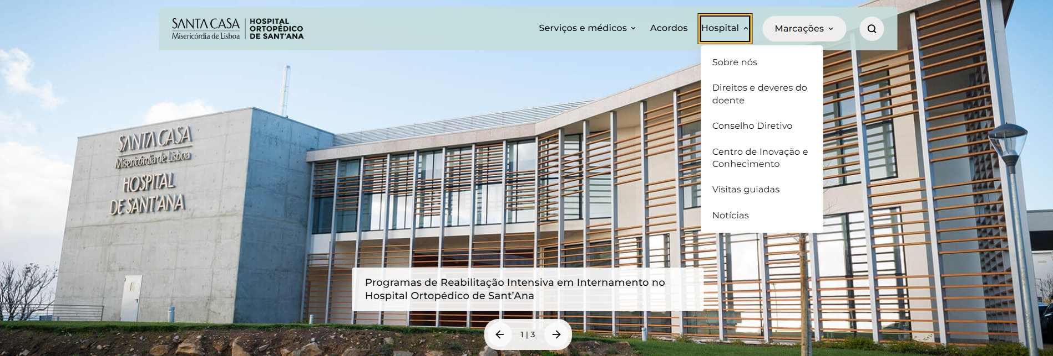
 | Listagem de evidências
 |  |  |  |  | Notas:
 |  |  |  |  | Menu principal com 4 itens de topo. Submenus: Hospital (6), Serviços e médicos (3), Marcações (2)

4.1
voltar à página inicial |  |  |  | 4 - ESTRUTURA DA INFORMAÇÃO
 | S | N | NA
 | x |  |  | 4.1 Os documentos longos têm um índice no topo com hiperligações internas para o mesmo
 |  |  |  | Os documentos com mais de três ecrãs de altura deverão ter a hierarquia de cabeçalhos espelhada num índice no topo da página com hiperligações internas para as respetivas secções e subsecções.

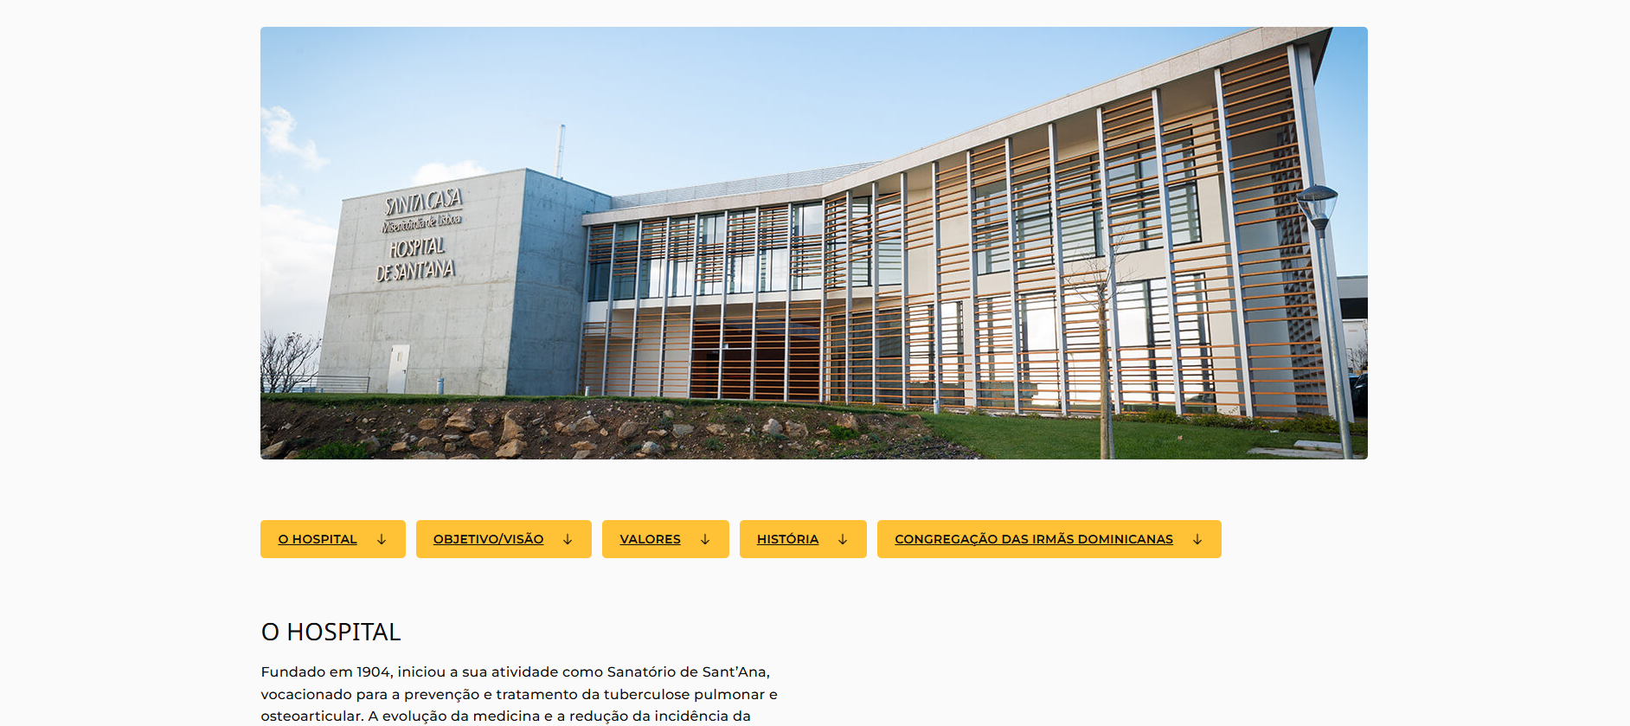
 | Listagem de evidências
 |  |  |  |  | Notas:
 |  |  |  |  | Páginas longas do site (por exemplo, /sobre-nos/, /glossario/) apresentam um índice de âncoras no topo, com hiperligações internas para as secções correspondentes.

5.3
voltar à página inicial |  |  |  | 5 - ELEMENTOS INTERATIVOS
 | S | N | NA
 | x |  |  | 5.3 Há apenas um botão de ação principal por página e o mesmo encontra-se destacado
 |  |  |  | Deve existir apenas um botão de ação principal por página e o mesmo deve apresentar-se numa cor contrastante. Todos os outros botões devem ser considerados como secundários.

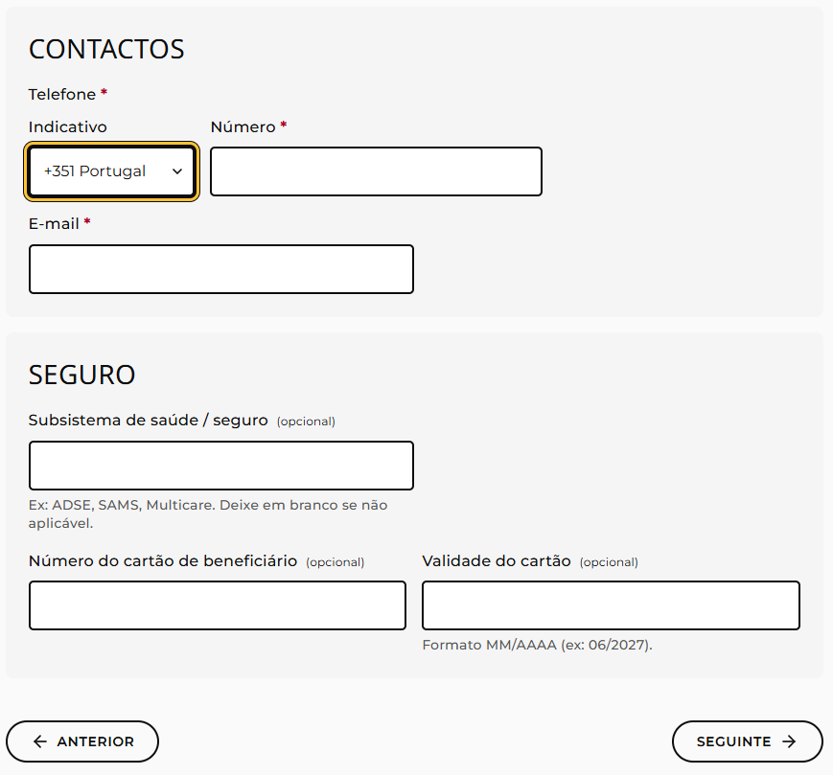
 | Listagem de evidências
 |  |  |  |  | Notas:
 |  |  |  |  | Os formulários /consultas/ e /exames/ apresentam um único botão "Submeter pedido" como acção principal, em cor contrastante; restantes botões (Anterior/Seguinte, Voltar) ficam visualmente secundários.

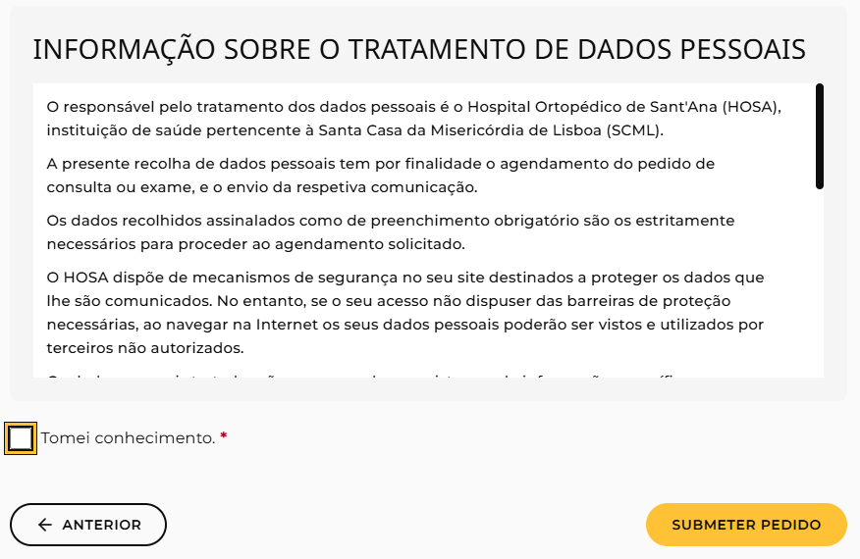

5.4
voltar à página inicial |  |  |  | 5 - ELEMENTOS INTERATIVOS
 | S | N | NA
 | x |  |  | 5.4 Elementos gráficos interativos têm de aparentar ser clicáveis
 |  |  |  | Os elementos gráficos clicáveis devem ser percecionáveis como tal, através da forma, da cor ou do aparente volume.

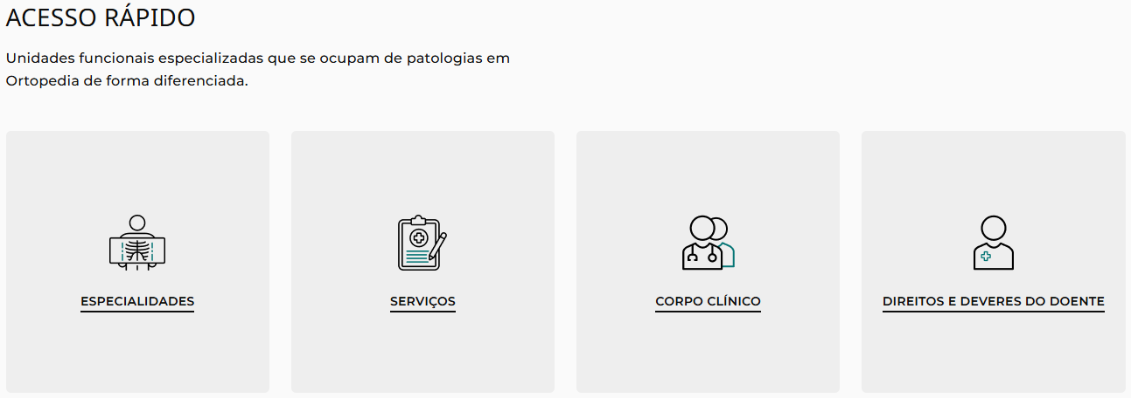
 | Listagem de evidências
 |  |  |  |  | Notas:
 |  |  |  |  | Os elementos gráficos clicáveis do site apresentam-se perceptíveis como interactivos através de várias pistas visuais combinadas: forma de card ou pílula com contorno definido, ícone gráfico identificativo, texto descritivo sublinhado, alteração do cursor para "pointer" e estado visual de hover diferenciado.

